Tabelle1
 | PIN | Typ |  | Pinbelegung UNO für 10 Fächer
 | 0 | Digital |  | Button 5
 | 1 | Digital / TX0 |  | leer
 | 2 | Interrupt |  | Münzzähler
 | 3 | Digital |  | Fach 1 | Reihe 1
 | 4 | Digital |  | Fach 2 | Reihe 1
 | 5 | Digital |  | Fach 3 | Reihe 1
 | 6 | Digital |  | Fach 4 | Reihe 1
 | 7 | Digital |  | Fach 5 | Reihe 1
 | 8 | Digital |  | Fach 1 | Reihe 2
 | 9 | Digital |  | Fach 2 | Reihe 2
 | 10 | Digital |  | Fach 3 | Reihe 2
 | 11 | Digital |  | Fach 4 | Reihe 2
 | 12 | Digital |  | Fach 5 | Reihe 2
 | 13 | Digital |  | Programmierknopf
 | 14 | Analog | A0 | Button 4
 | 15 | Analog | A1 | Button 3
 | 16 | Analog | A2 | Button 2
 | 17 | Analog | A3 | Button 1
 | 18
 | 19

 | PIN | Typ |  | Pinbelegung Mega für 15 Fächer, jedes einen Auswahlknopf
 | 0
 | 1 | Digital / TX0 |  | leer
x | 2 | Interrupt |  | Münzzähler (dort auf COIN, nicht auf Count!) | Weiss
 | 3
 | 4
 | 5
 | 6
 | 7
 | 8
 | 9
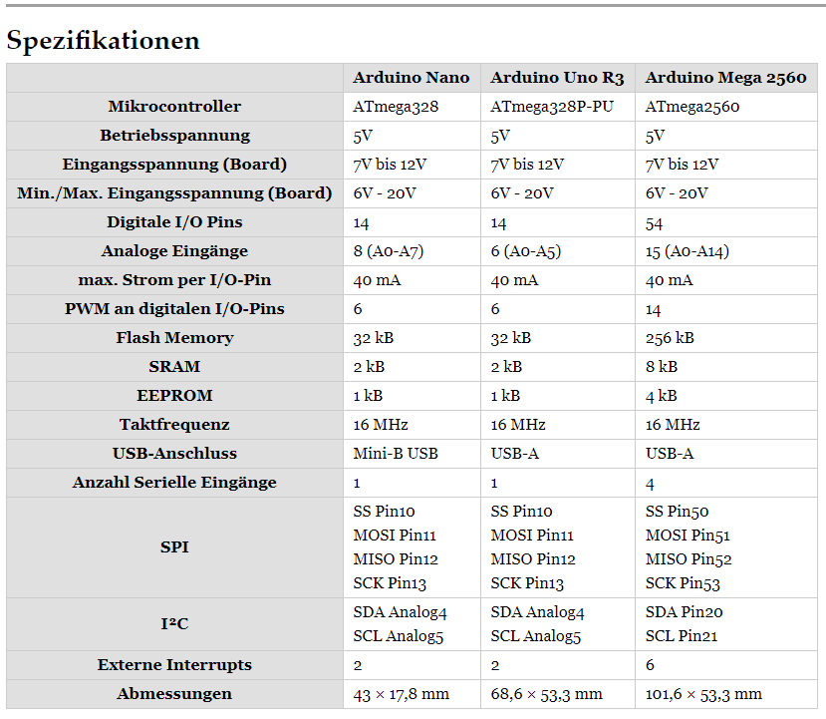
 | 10
 | 11
 | 12
 | 13
 | 14
 | 15
 | 16
 | 17
 | 18
 | 19
 | 20 | I2C - SDA | 20 | Display | gelb
 | 21 | I2C - SCL | 21 | Display | grün
 | 22 |  |  | Fach 1 | grau
 | 23
 | 24 |  |  | Fach 2 | orange
 | 25
 | 26 |  |  | Fach 3 | lila
 | 27
 | 28 |  |  | Fach 4 | blau
 | 29
 | 30 |  |  | Fach 5 | braun
 | 31
 | 32 |  |  | Fach 6 | grau
 | 33
 | 34 |  |  | Fach 7 | orange
 | 35
 | 36 |  |  | Fach 8 | lila
 | 37
 | 38 |  |  | Fach 9 | blau
 | 39
 | 40 |  |  | Fach 10 | braun
 | 41
 | 42 |  |  | Fach 11 | grau
 | 43
 | 44 |  |  | Fach 12 | orange
 | 45
 | 46 |  |  | Fach 13 | lila
 | 47
 | 48 |  |  | Fach 14 | blau
 | 49
 | 50 |  |  | Fach 15 | braun
 | 51
 | 52
 | 53
 | A0 | Analog |  | Config/Programmierknopf | grün
 | A1 | Analog |  | Button 1 | grau
 | A2 | Analog |  | Button 2 | orange
 | A3 | Analog |  | Button 3 | lila
 | A4 | Analog |  | Button 4 | blau
 | A5 | Analog |  | Button 5 | braun
 | A6 | Analog |  | Button 6 | grau
 | A7 | Analog |  | Button 7 | orange
 | A8 | Analog |  | Button 8 | lila
 | A9 | Analog |  | Button 9 | blau
 | A10 | Analog |  | Button 10 | braun
 | A11 | Analog |  | Button 11 | grau
 | A12 | Analog |  | Button 12 | orange
 | A13 | Analog |  | Button 13 | lila
 | A14 | Analog |  | Button 14 | blau
 | A15 | Analog |  | Button 15 | braun

